Sheet1
福建梁野山农业开发有限公司 国有资产对外公开招租明细表 （项目编号：20260801）

*对外公开招租的资产，在招投标过程中，依据法律规定，有原承租人的，在同等条件下，享有优先承租权。
序号 | 资产名称 | 租赁面积（平方米） | 月租金底价（平方/元） | 租期 | 投标保证金 | 是否有原租户 | 装修免租期/设备调试期 | 资产现状图 | 备注
1 | 冷链仓储中心冻库201 | 217.4 | 30 | 1年 | 以实际面积为准，按月租金底价的三倍计取 | 否 | 无 | 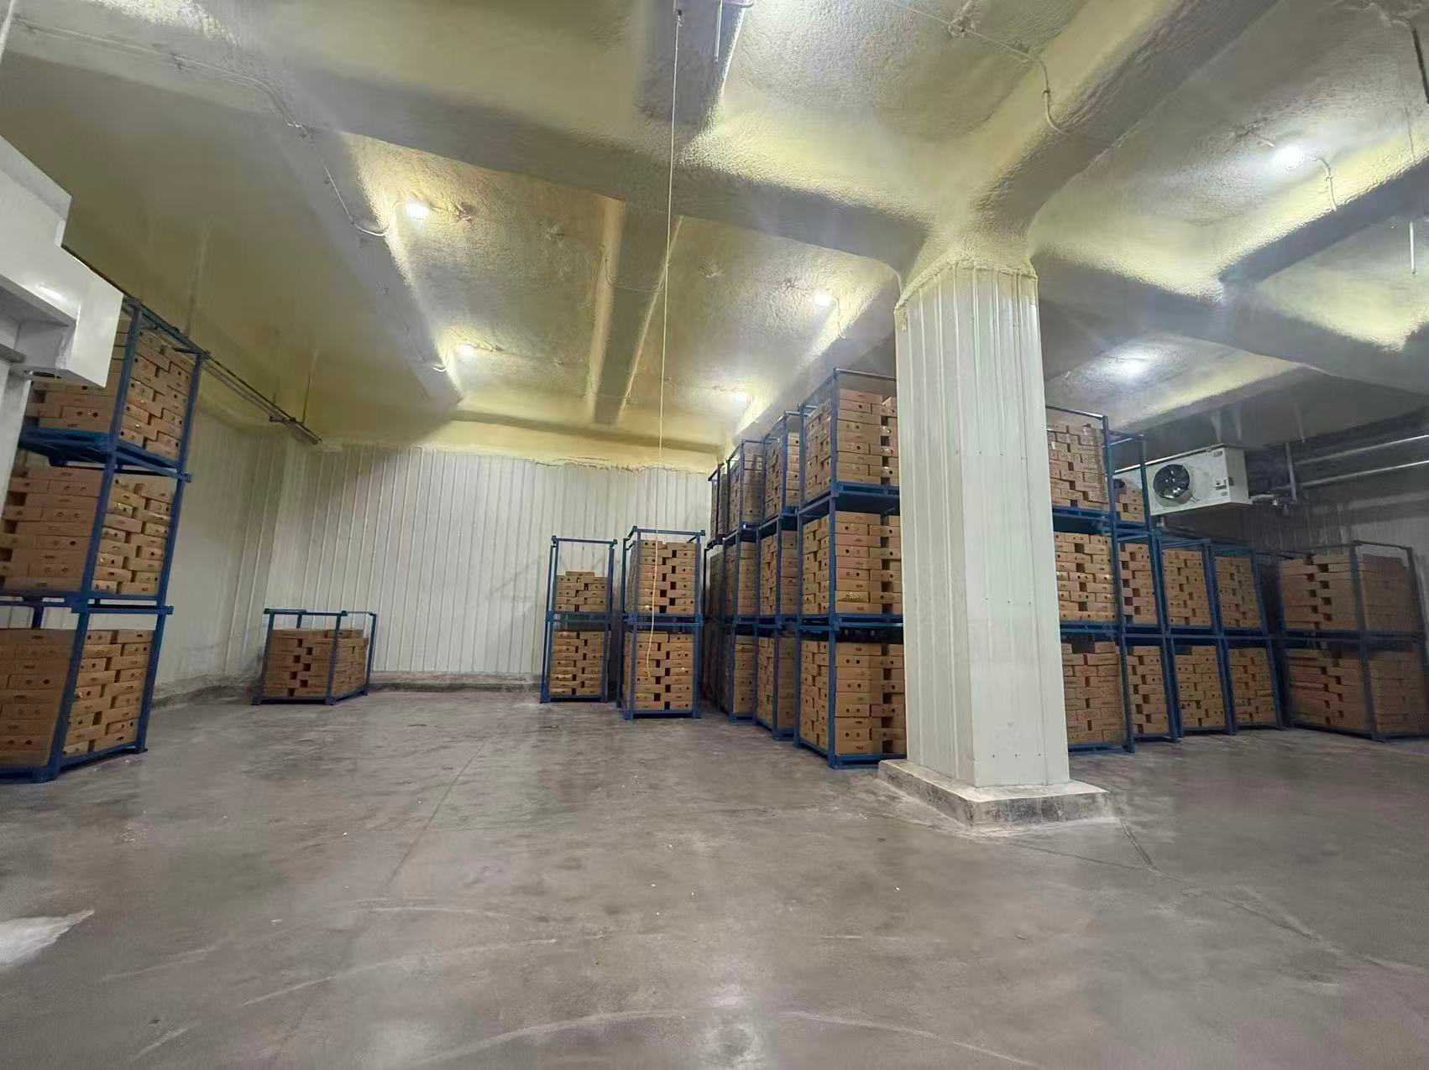 | 支持分租，以实际承租面积计取租金。
2 | 2号厂房 | 200 | 8 | 1年 | 4800 | 否 | 1个月 | 